INDICE
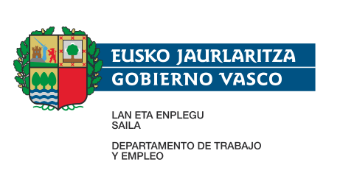
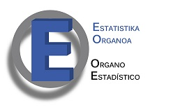

 |  | CENSO DE MERCADO DE TRABAJO - OFERTA - 2022

 | ÍNDICE

T1 | Tasas de actividad y paro y coeficiente de ocupación de la población de 16 a 64 años de Euskadi por comarcas (40 comarcas) y sexo (%). 2022

T2 | Tasas de actividad y paro y coeficiente de ocupación de la población de 16 a 64 años de la C.A. de Euskadi por comarcas (11 comarcas) y sexo (%). 2022

T3 | Tasas de actividad y paro y coeficiente de ocupación de la población de 25 a 64 años de la C.A. de Euskadi por comarcas (11 comarcas), sexo y nivel de instrucción (%). 2022

T4 | Tasas de actividad y paro y coeficiente de ocupación de la población de 16 a 64 años de la C.A. de Euskadi por comarcas (11 comarcas), sexo y edad (%). 2022

T5 | Población de 16 a 64 años de la C.A. de Euskadi por comarcas (11 comarcas), relación con la actividad (clasificación OIT) y sexo. 2022

T6 | Población de 16 a 64 años ocupada de la C.A. de Euskadi por comarcas (11 comarcas), sector económico y sexo. 2022

T7 | Población de 16 a 64 años ocupada de la C.A. de Euskadi por comarcas (11 comarcas), situación profesional y sexo. 2022

T8 | Población de 16 a 64 años ocupada de la C.A. de Euskadi por comarcas (11 comarcas), nivel de instrucción y sexo. 2022

T9 | Población de 16 a 64 años ocupada de la C.A. de Euskadi por comarcas (11 comarcas), edad y sexo. 2022

T10 | Población de 16 a 64 años ocupada asalariada de la C.A. de Euskadi por comarcas (11 comarcas), tipo de contrato y sexo. 2022

T11 | Población de 16 a 64 años ocupada asalariada sin contrato indefinido de la C.A. de Euskadi por comarcas (11 comarcas), sexo y edad (%). 2022

T12 | Población de 16 a 64 años parada de la C.A. de Euskadi por comarcas (11 comarcas), nivel de instrucción y sexo. 2022

T13 | Población de 16 a 64 años parada de la C.A. de Euskadi por comarcas (11 comarcas), sexo y edad. 2022

T14 | Población de 16 a 64 años inactiva de la C.A. de Euskadi por comarcas (11 comarcas), nivel de instrucción y sexo. 2022

T15 | Población de 16 a 64 años inactiva de la C.A. de Euskadi por comarcas (11 comarcas), sexo y edad. 2022

 | Si precisa información no incluida en estas tablas puede realizar una petición de información llamando al teléfono: 945 01 93 45, o dirigiéndose al correo electrónico del Órgano Estadístico del Departamento :

 |  |  | estadistica-te@euskadi.eus

